処理概要
テレフォンレポートシステム |  |  |  |  |  | 処理ID |  | 0 |  |  |  | 作成者 | 白宇飛 | 作成日 | 2014-07-11
２．処理概要 |  |  |  |  |  | 処理名称 |  | 新規社員 |  |  |  | 査閲者 | 韓 | 査閲日 | 2014-07-11
 |  |  |  |  |  |  |  |  |  |  |  | 承認者 |  | 承認日

 | 処理フロー |  |  |  |  |  |  |  |  | 処理概要

M_Staff
M_User
S_Unit
 |  |  |  |  |  |  |  |  |  | 【画面機能】
 |  |  |  |  |  |  |  |  |  | ・ | 社員情報表示
 |  |  |  |  |  |  |  |  |  | ・ 社員検索
 |  |  |  |  |  |  |  |  |  | ・ 社員情報をCSVで出力
 |  |  |  |  |  |  |  |  |  | ・ 社員を削除

社員マスタ画面

No |  | テーブル名称 | テーブルID | 編成 | I/O |  | 備考 |  | 特記事項
1 | 社員マスタ |  | M_Staff | DB | O
2 | M_ユーザ |  | M_User | DB | O
3 | S_組織 |  | S_unit | DB | O

画面遷移
テレフォンレポートシステム |  | 処理ID | 0 | 作成者 | 李梁 | 作成日 | 2014-07-11
３．画面遷移図 |  | 処理名称 | 新規社員 | 査閲者 | 韓 | 査閲日 | 2014-07-11
 |  |  |  | 承認者 |  | 承認日

＜凡例＞
メインWindow
タブ
ポップアップ
■PopUp
××画面
○○△△
××画面
<VIEW0xxx>
○○△△
××画面
<VIEW0xxx>

 | 「CSV出力」ボタン、「検索」ボタン

社員マスタ
新規社員

社員更新

［キャンセル］
［承認依頼取消］
［キャンセル］
［承認依頼］
［送付情報出力］
［送付情報出力］
［いいえ］
［いいえ］
［いいえ］
［いいえ］

画面ｲﾒｰｼﾞ
テレフォンレポートシステム | 処理ID | 0 | 作成者 |  | 白宇飛 | 作成日 | 2014-07-11
５．画面ｲﾒｰｼﾞ | 処理名称 | 新規社員 | 査閲者 |  | 韓 | 査閲日 | 2014-07-11
 |  |  | 承認者 |  |  | 承認日

画面レイアウト |  |  |  | 補足説明

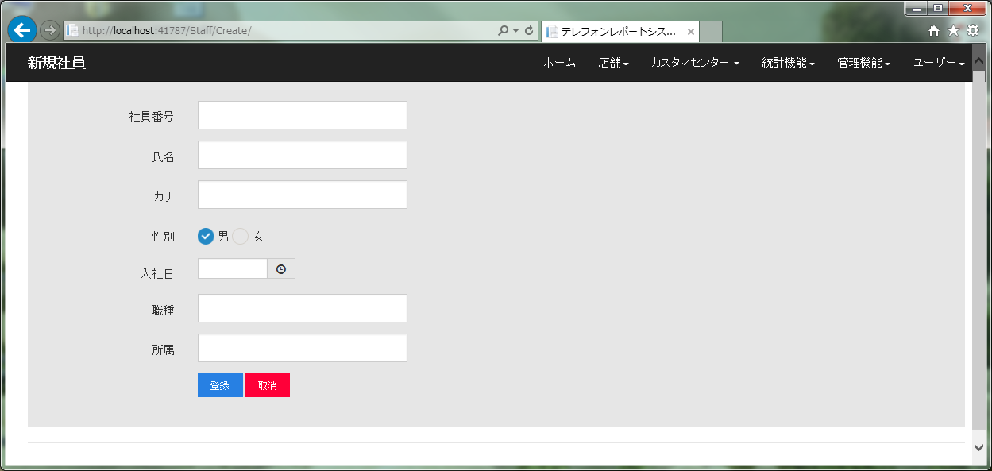
 |  |  |  | ＜目的＞
 |  |  |  | ・社員を新規する

 |  |  |  | ＜用途＞
 |  |  |  | ・社員を新規する

 |  |  |  | ＜ボタン＞
 |  |  |  |  | 「登録」 ：新規社員が新規作成する
 |  |  |  |  | 「取消」 ：新規社員が取消する。
 |  |  |  |  | 「入社日」 ：入社日付が選ぶ

 |  |  |  | ＜備考＞

